Лист1
 | Фактический адрес: 350058, Краснодарский край г. Краснодар, ул. Селезнева, д. 204. Сайт: www.vivo-fashion.ru Тел. 8-918-046-88-44 vivo-klient@vivo-fashion.ru |  |  |  |  |  |  |  | ООО "ВИВО" Юридический адрес: 350058, Краснодарский край г. Краснодар, ул. Селезнева, д. 204. ИНН/КПП 2312198688/231201001 ОГРН 1132312000050 |  |  | Менеджер:
 |  |  |  |  |  |  |  |  |  |  |  | ____________________
КОНТРАГЕНТ:
Эл. почта: |  |  |  |  | Город:
Мобильный телефон: |  |  |  |  | Дата:
Комментарии:

Коллекция Осень - Зима 24/25
Капсула 1
 | 7В2410 |  |  |  | XS | S | M | L | XL
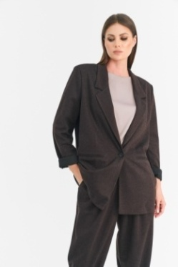 | 7В2410 | Жакет | Коричневый | 38%Вискоза, 62%Полиэстер |  |  |  |  |  |  | 0 | 4500 | 0 | https://disk.yandex.ru/d/XrJMYp9bYtmhUg | https://disk.yandex.ru/d/47jGXl3q8FMGyw
 |  | Жакет | Черный | 38%Вискоза, 62%Полиэстер |  |  |  |  |  |  | 0 | 4500 | 0 | https://disk.yandex.ru/d/0kW8x-uW5v8rXA
 | 3В2405 |  |  |  | XS | S | M | L | XL
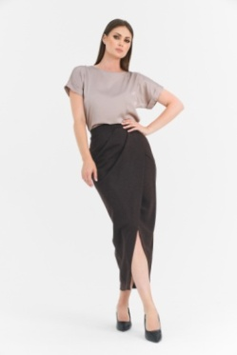 | 3В2405 | Юбка | Черный | 38%Вискоза, 62%Полиэстер |  |  |  |  |  |  | 0 | 2750 | 0 | https://disk.yandex.ru/d/8_XGIvwDsw1eOQ | https://disk.yandex.ru/d/9S8FVtGflzpXWQ | тв
 | 4В2410 |  |  |  | XS | S | M | L | XL
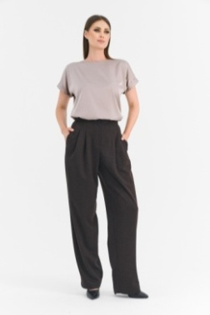 | 4В2410 | Брюки | Коричневый | 38%Вискоза, 62%Полиэстер |  |  |  |  |  |  | 0 | 2750 | 0 | https://disk.yandex.ru/d/Wtwjo4U0WgQVlQ | https://disk.yandex.ru/d/nCTF37hop8ePjA
 |  | Брюки | Синий | 38%Вискоза, 62%Полиэстер |  |  |  |  |  |  | 0 | 2750 | 0 | https://disk.yandex.ru/d/11Apo1wa_yUlMQ
 |  |  |  |  |  |  |  |  |  |  |  |  | 0
Капсула 2
 | 7В2415 |  |  |  | XS | S | M | L
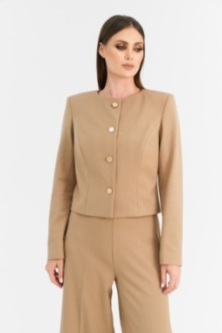 | 7В2415 | Жакет | Бежевый | 42%Вискоза, 54%Полиэстер, 4%Спандекс |  |  |  |  |  |  | 0 | 4950 | 0 | https://disk.yandex.ru/d/JgEAbRRlr9B0Rg | https://disk.yandex.ru/d/Z_jilC4wCxurtA
 |  | Жакет | Зеленый | 42%Вискоза, 54%Полиэстер, 4%Спандекс |  |  |  |  |  |  | 0 | 4950 | 0 | https://disk.yandex.ru/d/MB_HlWiTZGcF-Q
 |  | Жакет | Красный | 42%Вискоза, 54%Полиэстер, 4%Спандекс |  |  |  |  |  |  | 0 | 4950 | 0 | https://disk.yandex.ru/d/VZOk0hU0AwQ5QQ
 |  | Жакет | Серый | 42%Вискоза, 54%Полиэстер, 4%Спандекс |  |  |  |  |  |  | 0 | 4950 | 0 | https://disk.yandex.ru/d/EOCgtxIxUee3Ow
 |  | Жакет | Черный | 42%Вискоза, 54%Полиэстер, 4%Спандекс |  |  |  |  |  |  | 0 | 4950 | 0 | https://disk.yandex.ru/d/c-dcYgjmFmNFKA
 | 7В2307 |  |  |  | XS | S | M | L | XL | 2XL
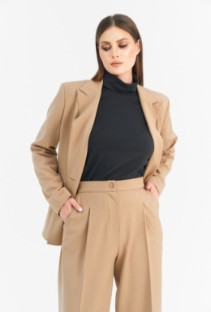 | 7В2307 | Жакет | Бежевый | 42% Вискоза 54% полиэстер 4% спандекс |  |  |  |  |  |  | 0 | 5500 | 0 | https://disk.yandex.ru/d/Gwsxwnr_NZQ5CA | https://disk.yandex.ru/d/4hEsjA33OGehWg
 |  | Жакет | Зеленый | 42% Вискоза 54% полиэстер 4% спандекс |  |  |  |  |  |  | 0 | 5500 | 0 | https://disk.yandex.ru/d/pkUXL9UDthglDg
 |  | Жакет | Красный | 42% Вискоза 54% полиэстер 4% спандекс |  |  |  |  |  |  | 0 | 5500 | 0 | https://disk.yandex.ru/d/OKrYohsPJ4NmFQ
 |  | Жакет | Серый | 42% Вискоза 54% полиэстер 4% спандекс |  |  |  |  |  |  | 0 | 5500 | 0 | https://disk.yandex.ru/d/bDMKC_j4zfEuBA
 |  | Жакет | Чёрный | 42% Вискоза 54% полиэстер 4% спандекс |  |  |  |  |  |  | 0 | 5500 | 0 | https://disk.yandex.ru/d/1hKjkiZnCZdPZA
 | 2В2314 |  |  |  | XS | S | M | L | XL
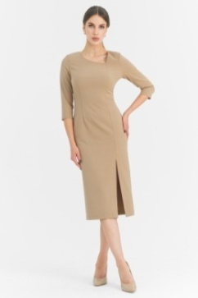 | 2В2314 | Платье | Бежевый | 42%Вискоза, 54%Полиэстер, 4%Спандекс |  |  |  |  |  |  | 0 | 3350 | 0 | https://disk.yandex.ru/d/GU9pa8lJWpuHfg | https://disk.yandex.ru/d/XPgTTPBfQbYqpQ
 |  | Платье | Серо-голубой | 42%Вискоза, 54%Полиэстер, 4%Спандекс |  |  |  |  |  |  | 0 | 3350 | 0 | https://disk.yandex.ru/d/b1hMDzvna-OmcQ
 | 3В2303 |  |  |  | XS | S | M | L | XL
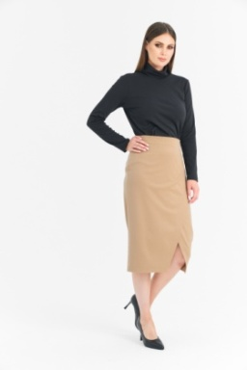 | 3В2303 | Юбка | Бежевый | 42%Вискоза, 54%П/Э, 4%Спандекс |  |  |  |  |  |  | 0 | 3450 | 0 | https://disk.yandex.ru/d/tkPdq2wny6HtFg | https://disk.yandex.ru/d/_zVgiIHuEwhujA
 |  | Юбка | Зеленый | 42%Вискоза, 54%П/Э, 4%Спандекс |  |  |  |  |  |  | 0 | 3450 | 0 | https://disk.yandex.ru/d/ROtTvQunhy9wlA
 |  | Юбка | Красный | 42%Вискоза, 54%П/Э, 4%Спандекс |  |  |  |  |  |  | 0 | 3450 | 0 | https://disk.yandex.ru/d/kPEdjJ1Er4Au-Q
 |  | Юбка | Серый | 42%Вискоза, 54%П/Э, 4%Спандекс |  |  |  |  |  |  | 0 | 3450 | 0 | https://disk.yandex.ru/d/PVvHppLGybjFlw
 | 4В2313 |  |  |  | XS | S | M | L | XL | 2XL
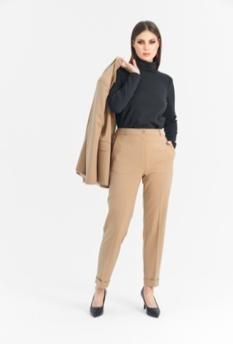 | 4В2313 | Брюки | Бежевый | 42%Вискоза, 54%П/Э, 4%Спандекс |  |  |  |  |  |  | 0 | 3350 | 0 | https://disk.yandex.ru/d/bQsxMgQRfUA0zQ | https://disk.yandex.ru/d/oVPMpM-cC6EFEw
 |  | Брюки | Графит | 42%Вискоза, 54%П/Э, 4%Спандекс |  |  |  |  |  |  | 0 | 3350 | 0 | https://disk.yandex.ru/d/cA4d1vVXFufPwQ
 |  | Брюки | Зеленый | 42%Вискоза, 54%П/Э, 4%Спандекс |  |  |  |  |  |  | 0 | 3350 | 0 | https://disk.yandex.ru/d/o1HP2f7Ck4dPjQ
 |  | Брюки | Красный | 42%Вискоза, 54%П/Э, 4%Спандекс |  |  |  |  |  |  | 0 | 3350 | 0 | https://disk.yandex.ru/d/FJkOZxIQFBsT1w
 |  | Брюки | Серый | 42%Вискоза, 54%П/Э, 4%Спандекс |  |  |  |  |  |  | 0 | 3350 | 0 | https://disk.yandex.ru/d/st0Yj7DngXmXVw
 |  | Брюки | Черный | 42%Вискоза, 54%П/Э, 4%Спандекс |  |  |  |  |  |  | 0 | 3350 | 0 | https://disk.yandex.ru/d/gdFnxTtfLjIADQ
 | 4В2412 |  |  |  | XS | S | M | L | XL | 2XL
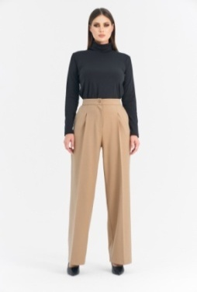
 | 4В2412 | Брюки | Бежевый | 42% Вискоза, 54% полиэстер, 4% спандекс |  |  |  |  |  |  | 0 | 3350 | 0 | https://disk.yandex.ru/d/Kk0WsXBtflJaFw | https://disk.yandex.ru/d/JbphsQu5B07q4g
 |  | Брюки | Зеленый | 42% Вискоза, 54% полиэстер, 4% спандекс |  |  |  |  |  |  | 0 | 3350 | 0 | https://disk.yandex.ru/d/kVzqRbO3zWc-OA
 |  | Брюки | Красный | 42% Вискоза, 54% полиэстер, 4% спандекс |  |  |  |  |  |  | 0 | 3350 | 0 | https://disk.yandex.ru/d/AQg6_0-eCXWr-g
 |  | Брюки | Черный | 42% Вискоза, 54% полиэстер, 4% спандекс |  |  |  |  |  |  | 0 | 3350 | 0 | https://disk.yandex.ru/d/2aOQeVz46VP4dg
 | 4В2415 |  |  |  | XS | S | M | L | XL | 2XL
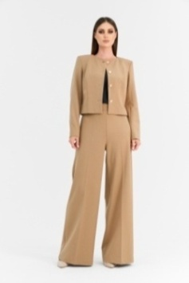 | 4В2415 | Брюки | Бежевый | 42%Вискоза, 54%П/э, 4%Спандекс |  |  |  |  |  |  | 0 | 3350 | 0 | https://disk.yandex.ru/d/ZfJ_bDfQuiy49Q | https://disk.yandex.ru/d/fXTnos_FDwBz8g
 |  | Брюки | Зеленый | 42%Вискоза, 54%П/э, 4%Спандекс |  |  |  |  |  |  | 0 | 3350 | 0 | https://disk.yandex.ru/d/8v42N_aqjhKuDQ
 |  | Брюки | Серый | 42%Вискоза, 54%П/э, 4%Спандекс |  |  |  |  |  |  | 0 | 3350 | 0 | https://disk.yandex.ru/d/Ou8IIWgpg0_d6g
 |  |  |  |  |  |  |  |  |  |  |  |  | 0
Капсула 3
 | 7В2408 |  |  |  | XS | S | M | L | XL
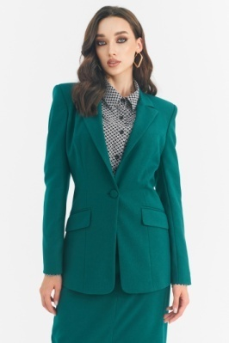 | 7В2408 | Жакет | Зеленый | 33% шерсть, 20% вис, 47% пэ |  |  |  |  |  |  | 0 | 5900 | 0 | https://disk.yandex.ru/d/EqF1r8QsvRrUOg | https://disk.yandex.ru/d/7ucb15nrbcCrrg
 |  | Жакет | Коричневый | 33% шерсть, 20% вис, 47% пэ |  |  |  |  |  |  | 0 | 5900 | 0 | https://disk.yandex.ru/d/etySAh-zIVehEQ
 |  | Жакет | Красный | 33% шерсть, 20% вис, 47% пэ |  |  |  |  |  |  | 0 | 5900 | 0 | https://disk.yandex.ru/d/E6or59_GlUkWtA
 |  | Жакет | Синий | 33% шерсть, 20% вис, 47% пэ |  |  |  |  |  |  | 0 | 5900 | 0 | https://disk.yandex.ru/d/_8LwXX6ii6KVYA
 |  | Жакет | Черный | 33% шерсть, 20% вис, 47% пэ |  |  |  |  |  |  | 0 | 5900 | 0 | https://disk.yandex.ru/d/WmI9ielPkSJ51Q
 | 3В2404 |  |  |  | XS | S | M | L | XL
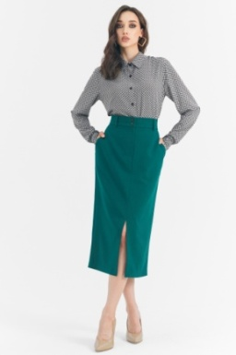 | 3В2404 | Юбка | Зеленый | 33% шерсть, 20% вис, 47% пэ |  |  |  |  |  |  | 0 | 3450 | 0 | https://disk.yandex.ru/d/Ev3avgB7JcR22Q | https://disk.yandex.ru/d/X4MW2hOzUVO38g
 |  | Юбка | Синий | 33% шерсть, 20% вис, 47% пэ |  |  |  |  |  |  | 0 | 3450 | 0 | https://disk.yandex.ru/d/BA5cLS9yenhGqQ
 |  | Юбка | Черный | 33% шерсть, 20% вис, 47% пэ |  |  |  |  |  |  | 0 | 3450 | 0 | https://disk.yandex.ru/d/WGRTWIe9XCeadw
 | 4В2402 |  |  |  | XS | S | M | L | XL
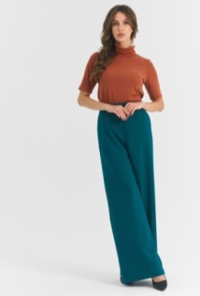 | 4В2402 | Брюки | Зеленый | 33% шерсть, 20% вис, 47% пэ |  |  |  |  |  |  | 0 | 3350 | 0 | https://disk.yandex.ru/d/nVjvojGGmBrzLQ | https://disk.yandex.ru/d/mIOw9DcHDy3Qfw
 |  | Брюки | Красный | 33% шерсть, 20% вис, 47% пэ |  |  |  |  |  |  | 0 | 3350 | 0 | https://disk.yandex.ru/d/tGYShBAG11Jj2A
 |  | Брюки | Синий | 33% шерсть, 20% вис, 47% пэ |  |  |  |  |  |  | 0 | 3350 | 0
 |  | Брюки | Черный | 33% шерсть, 20% вис, 47% пэ |  |  |  |  |  |  | 0 | 3350 | 0 | https://disk.yandex.ru/d/dUiAKAbuByeqqQ |  | тв | оли доли
 |  |  |  |  |  |  |  |  |  |  |  |  | 0
ФУТБОЛКИ, БЛУЗЫ, ТОПЫ, ВОДОЛАЗКИ, ДЖЕМПЕРА, РУБАШКИ.
Фото | Артикул | Наименование | Цвет | Состав | Размерный ряд |  |  |  |  |  | Всего заказано единиц | Цена | Сумма | Ссылки на все цвета | Ссылка на артикул
 | 1В2208 |  |  |  | S | M | L | XL | 2XL | 3XL
 | 1В2208 | Блуза | Бежевый | 50% Вискоза, 50% полиэстер |  |  |  |  |  |  | 0 | 1200 | 0 | https://disk.yandex.ru/d/AttKmffhGkdXHQ | https://disk.yandex.ru/d/X9fbK-Gtznpb_w
 |  | Блуза | Бирюза | 50% Вискоза, 50% полиэстер |  |  |  |  |  |  | 0 | 1200 | 0 | https://disk.yandex.ru/d/Wjqfcni8J9iL2w
 |  | Блуза | Красный | 50% Вискоза, 50% полиэстер |  |  |  |  |  |  | 0 | 1200 | 0 | https://disk.yandex.ru/d/RcKeTR3n2bqNzA
 |  | Блуза | Молоко | 50% Вискоза, 50% полиэстер |  |  |  |  |  |  | 0 | 1200 | 0 | https://disk.yandex.ru/d/VxrlRXD6chyA8A
 |  | Блуза | Пенка капучино | 50% Вискоза, 50% полиэстер |  |  |  |  |  |  | 0 | 1200 | 0 | https://disk.yandex.ru/d/VV99bzWloCralQ
 |  | Блуза | Пудра | 50% Вискоза, 50% полиэстер |  |  |  |  |  |  | 0 | 1200 | 0 | https://disk.yandex.ru/d/USMv1sYj1d4mdA
 |  | Блуза | Серый | 50% Вискоза, 50% полиэстер |  |  |  |  |  |  | 0 | 1200 | 0 | https://disk.yandex.ru/d/4SXjf62UBLMy4Q
 |  | Блуза | Синий | 50% Вискоза, 50% полиэстер |  |  |  |  |  |  | 0 | 1200 | 0 | https://disk.yandex.ru/d/CkBwhQGeXgx6Bw
 |  | Блуза | Сирень | 50% Вискоза, 50% полиэстер |  |  |  |  |  |  | 0 | 1200 | 0 | https://disk.yandex.ru/d/1yycw2jlepnxgQ
 |  | Блуза | Тиффани | 50% Вискоза, 50% полиэстер |  |  |  |  |  |  | 0 | 1200 | 0 | https://disk.yandex.ru/d/9Xp_a6OgvOr02w
 |  | Блуза | Черный | 50% Вискоза, 50% полиэстер |  |  |  |  |  |  | 0 | 1200 | 0 | https://disk.yandex.ru/d/SkP1QvY-TECbHQ
 |  | Блуза | Электрик | 50% Вискоза, 50% полиэстер |  |  |  |  |  |  | 0 | 1200 | 0 | https://disk.yandex.ru/d/-PENjFKSqZsuVw
 | 1В2210 |  |  |  | S | M | L | XL | 2XL
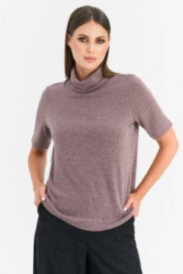 | 1В2210 | Водолазка | Бежевый | 75% вискоза, 20% шерсть, 5% эластан |  |  |  |  |  |  | 0 | 1090 | 0 | https://disk.yandex.ru/d/25KLdmqTP3aruA | https://disk.yandex.ru/d/WJ4al1IWm3X0EA
 |  | Водолазка | Коричневый | 75% вискоза, 20% шерсть, 5% эластан |  |  |  |  |  |  | 0 | 1090 | 0 | https://disk.yandex.ru/d/J6TGK1tznupx9A
 |  | Водолазка | Лилово-коричневый | 75% вискоза, 20% шерсть, 5% эластан |  |  |  |  |  |  | 0 | 1090 | 0 | https://disk.yandex.ru/d/NqgUnL7c5IJJsA
 |  | Водолазка | Серый | 75% вискоза, 20% шерсть, 5% эластан |  |  |  |  |  |  | 0 | 1090 | 0 | https://disk.yandex.ru/d/C3MdotF7rOY44w
 |  | Водолазка | Черный | 75% вискоза, 20% шерсть, 5% эластан |  |  |  |  |  |  | 0 | 1090 | 0 | https://disk.yandex.ru/d/vkIPZie-s1FOBA
 |  | Водолазка | Экрю | 75% вискоза, 20% шерсть, 5% эластан |  |  |  |  |  |  | 0 | 1090 | 0 | https://disk.yandex.ru/d/0Wvl2kWSluF13Q
 | 1В2211 |  |  |  | S | M | L | XL | 2XL
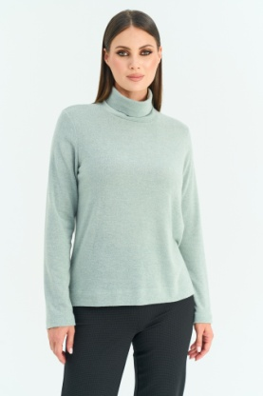 | 1В2211 | Водолазка | Бежевый | 75% вискоза, 20% шерсть, 5% эластан |  |  |  |  |  |  | 0 | 1190 | 0 | https://disk.yandex.ru/d/uMtwJvkHwq6syw | https://disk.yandex.ru/d/JsNgPOF_z-zrHQ
 |  | Водолазка | Коричневый | 75% вискоза, 20% шерсть, 5% эластан |  |  |  |  |  |  | 0 | 1190 | 0 | https://disk.yandex.ru/d/TVvb3JsSJHe0RQ
 |  | Водолазка | Лилово-коричневый | 75% вискоза, 20% шерсть, 5% эластан |  |  |  |  |  |  | 0 | 1190 | 0 | https://disk.yandex.ru/d/RprvNcqtf-5vRw
 |  | Водолазка | Пыльная мята | 75% вискоза, 20% шерсть, 5% эластан |  |  |  |  |  |  | 0 | 1190 | 0 | https://disk.yandex.ru/d/zK-3L98q05y_rw
 |  | Водолазка | Серый | 75% вискоза, 20% шерсть, 5% эластан |  |  |  |  |  |  | 0 | 1190 | 0 | https://disk.yandex.ru/d/UjaaVc7qJ5P5-A
 |  | Водолазка | Черный | 75% вискоза, 20% шерсть, 5% эластан |  |  |  |  |  |  | 0 | 1190 | 0 | https://disk.yandex.ru/d/RZd2HEB2CVDJhg
 |  | Водолазка | Экрю | 75% вискоза, 20% шерсть, 5% эластан |  |  |  |  |  |  | 0 | 1190 | 0 | https://disk.yandex.ru/d/-gGM5JIaXOvQYQ
 | 1B2311 |  |  |  | S | M | L | XL | 2XL
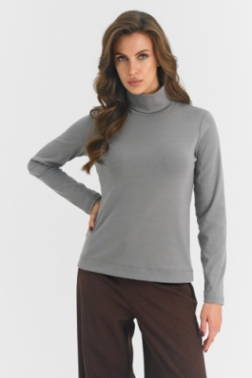 | 1B2311 | Водолазка | Бордо | 95% Вискоза, 5%Эластан |  |  |  |  |  |  | 0 | 1450 | 0 | https://disk.yandex.ru/d/cKevSDVCTtiuBQ | https://disk.yandex.ru/d/XPGucufzNiImiQ
 |  | Водолазка | Бежевый | 95% Вискоза, 5%Эластан |  |  |  |  |  |  | 0 | 1450 | 0 | https://disk.yandex.ru/d/QjeFf2xxoR-iVQ
 |  | Водолазка | Голубой | 95% Вискоза, 5%Эластан |  |  |  |  |  |  | 0 | 1450 | 0 | https://disk.yandex.ru/d/PIsU8cpzjcnnGA
 |  | Водолазка | Папоротник | 95% Вискоза, 5%Эластан |  |  |  |  |  |  | 0 | 1450 | 0 | https://disk.yandex.ru/d/sS_YeuTzlgXUKA
 |  | Водолазка | Светло-бежевый | 95% Вискоза, 5%Эластан |  |  |  |  |  |  | 0 | 1450 | 0 | https://disk.yandex.ru/d/Gqwt7jmCzvnKxA
 |  | Водолазка | Серый | 95% Вискоза, 5%Эластан |  |  |  |  |  |  | 0 | 1450 | 0 | https://disk.yandex.ru/d/kZemHlx7E9Hp1g
 |  | Водолазка | Терракот | 95% Вискоза, 5%Эластан |  |  |  |  |  |  | 0 | 1450 | 0 | https://disk.yandex.ru/d/aMUo8uRotdc1vw
 |  | Водолазка | Черный | 95% Вискоза, 5%Эластан |  |  |  |  |  |  | 0 | 1450 | 0 | https://disk.yandex.ru/d/FfT1gR-Se__b3g
 | 1B2312 |  |  |  | S | M | L | XL | 2XL
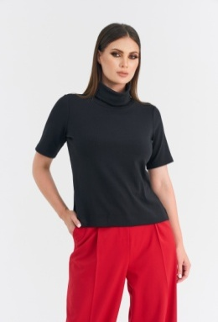 | 1B2312 | Водолазка | Бордо | 95% Вискоза, 5%Эластан |  |  |  |  |  |  | 0 | 1350 | 0 | https://disk.yandex.ru/d/K3EZXSEpApzJ1w | https://disk.yandex.ru/d/KcWGgIRDqXxmuw
 |  | Водолазка | Бежевый | 95% Вискоза, 5%Эластан |  |  |  |  |  |  | 0 | 1350 | 0 | https://disk.yandex.ru/d/nXOZq--js8jdBA
 |  | Водолазка | Молоко | 95% Вискоза, 5%Эластан |  |  |  |  |  |  | 0 | 1350 | 0 | https://disk.yandex.ru/d/L7vg80vgxb5W7A
 |  | Водолазка | Светло-бежевый | 95% Вискоза, 5%Эластан |  |  |  |  |  |  | 0 | 1350 | 0 | https://disk.yandex.ru/d/wfWCaRWhEXBj0Q
 |  | Водолазка | Серый | 95% Вискоза, 5%Эластан |  |  |  |  |  |  | 0 | 1350 | 0 | https://disk.yandex.ru/d/lAPHUolahjQ-tQ
 |  | Водолазка | Терракот | 95% Вискоза, 5%Эластан |  |  |  |  |  |  | 0 | 1350 | 0 | https://disk.yandex.ru/d/ZClTeydFPYK85g
 |  | Водолазка | Черный | 95% Вискоза, 5%Эластан |  |  |  |  |  |  | 0 | 1350 | 0 | https://disk.yandex.ru/d/gEIheQ5RvYpNXw
 | 1В2315 |  |  |  | XS | S | M | L | XL | 2XL
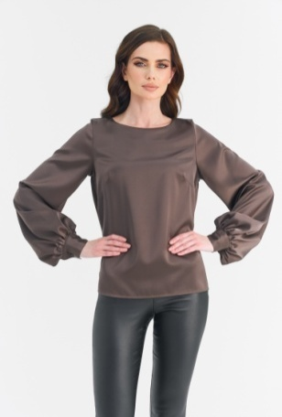 | 1В2315 | Блуза | Бежевый | 67% Полиэстер, 30% вискоза 3% эластан |  |  |  |  |  |  | 0 | 2350 | 0 | https://disk.yandex.ru/d/dIxsZia2Z5qsOA | https://disk.yandex.ru/d/Fj6gTkAs3MzyZw
 |  | Блуза | Коричневый | 67% Полиэстер, 30% вискоза 3% эластан |  |  |  |  |  |  | 0 | 2350 | 0 | https://disk.yandex.ru/d/5zO4VM8BjPe8WQ
 |  | Блуза | Красный | 67% Полиэстер, 30% вискоза 3% эластан |  |  |  |  |  |  | 0 | 2350 | 0 | https://disk.yandex.ru/d/s5SE9ZOnkLTw7w
 |  | Блуза | Молоко | 67% Полиэстер, 30% вискоза 3% эластан |  |  |  |  |  |  | 0 | 2350 | 0 | https://disk.yandex.ru/d/X5xmmCOS1iUIfw
 |  | Блуза | Св. изувруд | 67% Полиэстер, 30% вискоза 3% эластан |  |  |  |  |  |  | 0 | 2350 | 0 | https://disk.yandex.ru/d/N3M4esIMSRHrFA
 |  | Блуза | Олива | 67% Полиэстер, 30% вискоза 3% эластан |  |  |  |  |  |  | 0 | 2350 | 0 | https://disk.yandex.ru/d/NAl7A-n4mf15cg
 |  | Блуза | Черный | 67% Полиэстер, 30% вискоза 3% эластан |  |  |  |  |  |  | 0 | 2350 | 0 | https://disk.yandex.ru/d/sJSJXnIo97el3w
 | 1В2316 |  |  |  | XS | S | M | L | XL | 2XL
 | 1В2316 | Рубашка | Белый | 60% Вискоза, 40% Полиэстер |  |  |  |  |  |  | 0 | 2950 | 0 | https://disk.yandex.ru/d/78W6L_1P_Sym3w | https://disk.yandex.ru/d/AOJuzqio5-dalA
 |  | Рубашка | Кэмел | 60% Вискоза, 40% Полиэстер |  |  |  |  |  |  | 0 | 2950 | 0 | https://disk.yandex.ru/d/cZl8uW8I4elkdA
 |  | Рубашка | Черный | 60% Вискоза, 40% Полиэстер |  |  |  |  |  |  | 0 | 2950 | 0 | https://disk.yandex.ru/d/aCSGSU3wLaqxGg
 | 1В2318 |  |  |  | XS | S | M | L | XL | 2XL
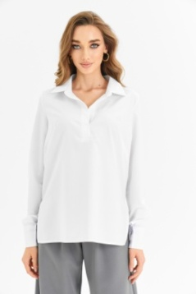 | 1В2318 | Блуза | Белый | 60%Вискоза, 40%Полиэстер |  |  |  |  |  |  | 0 | 2950 | 0 | https://disk.yandex.ru/d/Ox0yCrYrrDOHqA | https://disk.yandex.ru/d/tqvAQa5VJUpvDA
 |  | Блуза | Черный | 60%Вискоза, 40%Полиэстер |  |  |  |  |  |  | 0 | 2950 | 0 | https://disk.yandex.ru/d/ye1tEEt60Vt92g
 | 1В2321 |  |  |  | XS | S | M | L | XL | 2XL
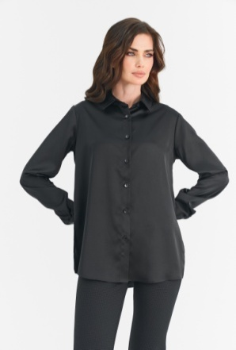 | 1В2321 | Блуза | Бежевый | 67% Полиэстер, 30% вискоза, 3% эластан |  |  |  |  |  |  | 0 | 2500 | 0 | https://disk.yandex.ru/d/fjj5TG3wTuD6YQ | https://disk.yandex.ru/d/2jnggDAWBvG7bQ
 |  | Блуза | Коричневый | 67% Полиэстер, 30% вискоза, 3% эластан |  |  |  |  |  |  | 0 | 2500 | 0 | https://disk.yandex.ru/d/SxHasyPGdEVqjQ
 |  | Блуза | Молоко | 67% Полиэстер, 30% вискоза, 3% эластан |  |  |  |  |  |  | 0 | 2500 | 0 | https://disk.yandex.ru/d/msxd3NaaizmrBA
 |  | Блуза | Ромб бирюза | 67% Полиэстер, 30% вискоза, 3% эластан |  |  |  |  |  |  | 0 | 2500 | 0 | https://disk.yandex.ru/d/B729pKWb1zXYeg
 |  | Блуза | Соты малые | 67% Полиэстер, 30% вискоза, 3% эластан |  |  |  |  |  |  | 0 | 2500 | 0 | https://disk.yandex.ru/d/4zv13jIIQJp1XA
 |  | Блуза | Черный | 67% Полиэстер, 30% вискоза, 3% эластан |  |  |  |  |  |  | 0 | 2500 | 0 | https://disk.yandex.ru/d/5oXo27cqbabzmA
 |  | Блуза | Шоколад | 67% Полиэстер, 30% вискоза, 3% эластан |  |  |  |  |  |  | 0 | 2500 | 0 | https://disk.yandex.ru/d/X3RTlkkwkXzBvA
 | 1В2322 |  |  |  | XS | S | M | L | XL
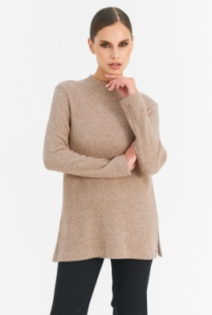 | 1В2322 | Джемпер | Бежевый | 65% Вискоза, 30% Полиэстер, 5% Эластан |  |  |  |  |  |  | 0 | 1490 | 0 | https://disk.yandex.ru/d/Zv4PJ-Paz2eXiQ | https://disk.yandex.ru/d/_LK_4b_ddiOK4A
 |  | Джемпер | Голубой | 65% Вискоза, 30% Полиэстер, 5% Эластан |  |  |  |  |  |  | 0 | 1490 | 0 | https://disk.yandex.ru/d/INkDeB6vdQvKbg
 |  | Джемпер | Изумруд | 65% Вискоза, 30% Полиэстер, 5% Эластан |  |  |  |  |  |  | 0 | 1490 | 0 | https://disk.yandex.ru/d/J00ak2lTXAYx5A
 |  | Джемпер | Какао | 65% Вискоза, 30% Полиэстер, 5% Эластан |  |  |  |  |  |  | 0 | 1490 | 0 | https://disk.yandex.ru/d/4ZNYRwLU_zQ2Yw
 |  | Джемпер | Черный | 65% Вискоза, 30% Полиэстер, 5% Эластан |  |  |  |  |  |  | 0 | 1490 | 0 | https://disk.yandex.ru/d/nF-ObELE_uegNQ
 | 1В2319 |  |  |  | XS | S | M | L | XL
 | 1В2319 | Джемпер | Черный | 65% Вискоза, 30% Полиэстер, 5% Эластан |  |  |  |  |  |  | 0 | 2350 | 0 | https://disk.yandex.ru/i/rmFEBR1bEvTppw | https://disk.yandex.ru/d/MM2axevGRNPH1A

 | 1В2324 |  |  |  | XS | S | M | L | XL
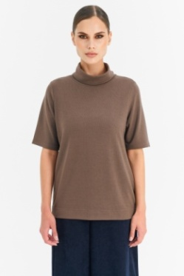 | 1В2324 | Водолазка | Капучино | 75%вискоза 20%шерсть 5%эластан |  |  |  |  |  |  | 0 | 1350 | 0 | https://disk.yandex.ru/d/aJU0P6HgCOOd1g | https://disk.yandex.ru/d/o8mWWoW5B_6kVQ
 | 1В2325 |  |  |  | XS | S | M | L | XL
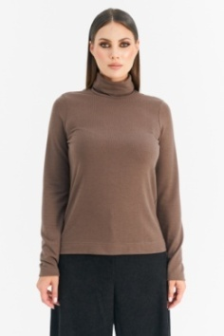 | 1В2325 | Водолазка | Капучино | 75%вискоза 20%шерсть 5%эластан |  |  |  |  |  |  | 0 | 1450 | 0 | https://disk.yandex.ru/d/P6MWpHApFlf7Kg | https://disk.yandex.ru/d/BY1OjYLVlOKVAA
 |  | Водолазка | Шоколад | 75%вискоза 20%шерсть 5%эластан |  |  |  |  |  |  | 0 | 1450 | 0 | https://disk.yandex.ru/d/2ub3Oe5xsBbDCg
 | 1B2406 |  |  |  | XS | S | M | L | XL | 2XL
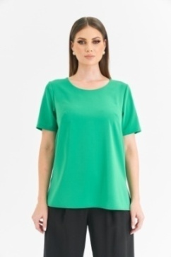 | 1B2406 | Блуза | Бежевый | 60%Вискоза 40%Полиэстер |  |  |  |  |  |  | 0 | 1200 | 0 | https://disk.yandex.ru/d/ky4Ik8JXkNRdHg | https://disk.yandex.ru/d/Gm_kZP4l1asReQ
 |  | Блуза | Зеленый | 60%Вискоза 40%Полиэстер |  |  |  |  |  |  | 0 | 1200 | 0 | https://disk.yandex.ru/d/RIoG44GhdGTWKA
 |  | Блуза | Цитрон | 60%Вискоза 40%Полиэстер |  |  |  |  |  |  | 0 | 1200 | 0 | https://disk.yandex.ru/d/uy27UWoZ-wSDmw
 | 1B2408 |  |  |  | S | M | L | XL | 2XL | 3XL
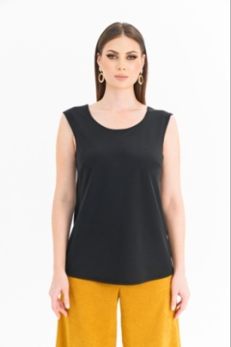 | 1B2408 | Блуза | Зеленое яблоко | 50% Вискоза, 50% полиэстер |  |  |  |  |  |  | 0 | 1200 | 0 | https://disk.yandex.ru/d/OLmY991Cvf5oDw | https://disk.yandex.ru/d/2bo8qH04Y2XtJQ
 |  | Блуза | Красный | 50% Вискоза, 50% полиэстер |  |  |  |  |  |  | 0 | 1200 | 0 | https://disk.yandex.ru/d/xgeWLK9BqoHKFw
 |  | Блуза | Коралл | 50% Вискоза, 50% полиэстер |  |  |  |  |  |  | 0 | 1200 | 0 | https://disk.yandex.ru/d/J7I0YdslpUJ7Tg
 |  | Блуза | Молоко | 50% Вискоза, 50% полиэстер |  |  |  |  |  |  | 0 | 1200 | 0 | https://disk.yandex.ru/d/qgM_egrAhT-D9w
 |  | Блуза | Черный | 50% Вискоза, 50% полиэстер |  |  |  |  |  |  | 0 | 1200 | 0 | https://disk.yandex.ru/d/mX-jrT11uuLKcw
 | 1B2410 |  |  |  | S | M | L | XL | 2XL
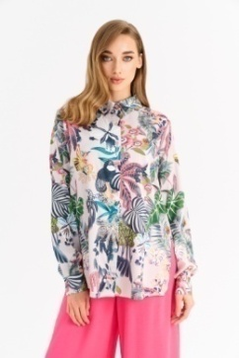 | 1B2410 | Блуза | Бежевый цветок | 60% Вискоза, 40%полиэстер |  |  |  |  |  |  | 0 | 2450 | 0 | https://disk.yandex.ru/d/9Guc-5J95_Ek2A | https://disk.yandex.ru/d/Cll1mvwoVnfPwg
 |  | Блуза | Мелкий цветок на белом | 60% Вискоза, 40%полиэстер |  |  |  |  |  |  | 0 | 2450 | 0 | https://disk.yandex.ru/d/PzngKapfLApQXA
 | 1В2417 |  |  |  | S | M | L | XL | 2XL
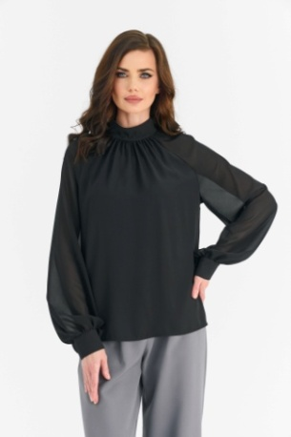 | 1В2417 | Блуза | Бежевый | 50% Вискоза, 50% полиэстер |  |  |  |  |  |  | 0 | 2350 | 0 | https://disk.yandex.ru/d/Ro6vA7OPOKB2Bw | https://disk.yandex.ru/d/KcLrV8WjmjknYA
 |  | Блуза | Белый | 50% Вискоза, 50% полиэстер |  |  |  |  |  |  | 0 | 2350 | 0 | https://disk.yandex.ru/d/HAf_sPP-ddsZqg
 |  | Блуза | Красный | 50% Вискоза, 50% полиэстер |  |  |  |  |  |  | 0 | 2350 | 0 | https://disk.yandex.ru/d/MwvKf8n-j6AXLg
 |  | Блуза | Терракот | 50% Вискоза, 50% полиэстер |  |  |  |  |  |  | 0 | 2350 | 0 | https://disk.yandex.ru/d/F3KiIKkMI0erVg
 |  | Блуза | Черный | 50% Вискоза, 50% полиэстер |  |  |  |  |  |  | 0 | 2350 | 0 | https://disk.yandex.ru/d/lXiX-QVVJWiJkA
 | 1В2419 |  |  |  | XS | S | M | L | XL
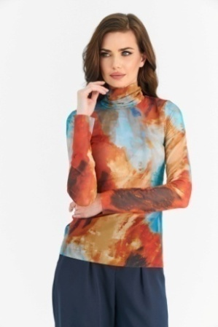 | 1В2419 | Водолазка | Бирюза | 90% Полиэстер 10% эластан |  |  |  |  |  |  | 0 | 1650 | 0 | https://disk.yandex.ru/d/MomgG6dOWnWsdQ | https://disk.yandex.ru/d/5ZqITc3UnxiUIg
 |  | Водолазка | Зеленый | 90% Полиэстер 10% эластан |  |  |  |  |  |  | 0 | 1650 | 0 | https://disk.yandex.ru/d/5ZlBiPT0BUVMAw
 |  | Водолазка | Коричневый | 90% Полиэстер 10% эластан |  |  |  |  |  |  | 0 | 1650 | 0 | https://disk.yandex.ru/d/tdXdQitOx4MzNw
 |  | Водолазка | Красный | 90% Полиэстер 10% эластан |  |  |  |  |  |  | 0 | 1650 | 0 | https://disk.yandex.ru/d/EC7CkMW8kNRSXQ
 |  | Водолазка | Синий | 90% Полиэстер 10% эластан |  |  |  |  |  |  | 0 | 1650 | 0 | https://disk.yandex.ru/d/Dvsc-V-H7BhY-A
 |  | Водолазка | Терракот | 90% Полиэстер 10% эластан |  |  |  |  |  |  | 0 | 1650 | 0 | https://disk.yandex.ru/d/WR3HaIL8szANJQ
 |  | Водолазка | Цитрон | 90% Полиэстер 10% эластан |  |  |  |  |  |  | 0 | 1650 | 0 | https://disk.yandex.ru/d/5HxWHd75_IB-Mw
 | 1В2420 |  |  |  | XS | S | M | L | XL
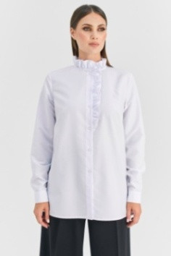 | 1В2420 | Блуза | Белый | 65%Хлопок, 35%Полиэстер |  |  |  |  |  |  | 0 | 2950 | 0 | https://disk.yandex.ru/d/FE8LZF1l3EZw2Q | https://disk.yandex.ru/d/mT5oieUfIJTcOA
 | 1B2422 |  |  |  | XS | S | M | L | XL
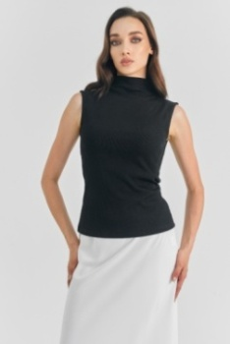 | 1B2422 | Блуза | Бежевый | 65%Вискоза 30%Полиэстер 5%Эластан |  |  |  |  |  |  | 0 | 1200 | 0 | https://disk.yandex.ru/d/iAcwy9A8ABCeAA | https://disk.yandex.ru/d/Ip9xzkuJQyZpOA
 |  | Блуза | Молоко | 65%Вискоза 30%Полиэстер 5%Эластан |  |  |  |  |  |  | 0 | 1200 | 0 | https://disk.yandex.ru/d/QR4ThED1r0fEnQ
 |  | Блуза | Черный | 65%Вискоза 30%Полиэстер 5%Эластан |  |  |  |  |  |  | 0 | 1200 | 0 | https://disk.yandex.ru/d/Ihpw1q_-URmKPg
 | 1B2423 |  |  |  | XS | S | M | L | XL | 2XL
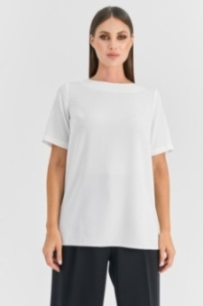 | 1B2423 | Блуза | Молоко | 35%Вискоза, 60%Полиэстер, 5%Спандекс |  |  |  |  |  |  | 0 | 1990 | 0 | https://disk.yandex.ru/d/_M83Eym7Em0P4Q | https://disk.yandex.ru/d/afmtX4BZ0jlyIg
 |  | Блуза | Т.синий | 35%Вискоза, 60%Полиэстер, 5%Спандекс |  |  |  |  |  |  | 0 | 1990 | 0 | https://disk.yandex.ru/d/JTceu-kfDujeBw
 |  | Блуза | Черный | 35%Вискоза, 60%Полиэстер, 5%Спандекс |  |  |  |  |  |  | 0 | 1990 | 0 | https://disk.yandex.ru/d/HNx4SAj3GCrxXA
 | 1B2427 |  |  |  | XS | S | M | L | XL
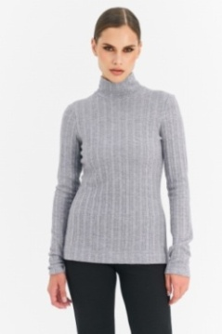 | 1B2427 | Водолазка | Серый | 65% Вискоза, 35% пэ. |  |  |  |  |  |  | 0 | 1190 | 0 | https://disk.yandex.ru/d/ly43MCZuoNOqAg | https://disk.yandex.ru/d/bC6pjArBMVPQbg
 | 1S600 |  |  |  | S | M | L
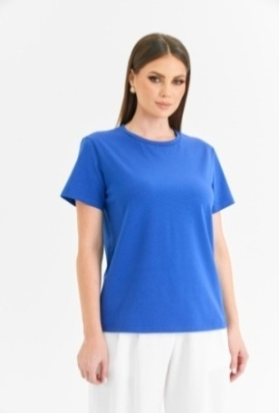 | 1S600 | Футболка | Бежевый | 97%Хлопок 3%Эластан |  |  |  |  |  |  | 0 | 650 | 0 | https://disk.yandex.ru/d/PrfslDc_CgIx2Q | https://disk.yandex.ru/d/5LDje_8SQ_Aj_Q
 |  | Футболка | Белый | 97%Хлопок 3%Эластан |  |  |  |  |  |  | 0 | 650 | 0 | https://disk.yandex.ru/d/pggUY42hpj0qEQ
 |  | Футболка | Василек | 97%Хлопок 3%Эластан |  |  |  |  |  |  | 0 | 650 | 0 | https://disk.yandex.ru/d/2aEZX-7Mq-oAlg
 |  | Футболка | Деним | 97%Хлопок 3%Эластан |  |  |  |  |  |  | 0 | 650 | 0 | https://disk.yandex.ru/d/5OWFwZuRyZVEvQ
 |  | Футболка | Зеленое яблоко | 97%Хлопок 3%Эластан |  |  |  |  |  |  | 0 | 650 | 0 | https://disk.yandex.ru/d/s33d7sM-5IklFg
 |  | Футболка | Светло-серый | 97%Хлопок 3%Эластан |  |  |  |  |  |  | 0 | 650 | 0 | https://disk.yandex.ru/d/SVbnBmUv7RVLYQ
 |  | Футболка | Черный | 97%Хлопок 3%Эластан |  |  |  |  |  |  | 0 | 650 | 0 | https://disk.yandex.ru/d/ITSlbIPJZOd6Hg
 |  | Футболка | Экрю | 97%Хлопок 3%Эластан |  |  |  |  |  |  | 0 | 650 | 0 | https://disk.yandex.ru/d/rMHOKEe3E98SEw
 |  | Футболка | Шоколад | 97%Хлопок 3%Эластан |  |  |  | ` |  |  | 0 | 650 | 0 | https://disk.yandex.ru/d/nOgv_82BLIH4aw
 |  |  |  |  |  |  |  |  |  |  |  |  | 0
ПЛАТЬЯ
Фото | Артикул | Наименование | Цвет | Состав | Размерный ряд |  |  |  |  |  | Всего заказано единиц | Цена | Сумма | Ссылки на все цвета | Ссылка нна артикул
 | 2В2212 |  |  |  | XS | S | M | L | XL
 | 2В2212 | Платье | Бежевый | 60% Полиэстер,37% Вискоза,3% Эластан |  |  |  |  |  |  | 0 | 2550 | 0 | https://disk.yandex.ru/d/y4MlM9aeEAL-Mw | https://disk.yandex.ru/d/gALPLrCn5SLzFg
 |  | Платье | Белый | 60% Полиэстер,37% Вискоза,3% Эластан |  |  |  |  |  |  | 0 | 2550 | 0 | https://disk.yandex.ru/d/yX2koYJ9OiE__w
 |  | Платье | Бургунди | 60% Полиэстер,37% Вискоза,3% Эластан |  |  |  |  |  |  | 0 | 2550 | 0 | https://disk.yandex.ru/d/Y7ZATy4szHVEiA
 |  | Платье | Королевский Синий | 60% Полиэстер,37% Вискоза,3% Эластан |  |  |  |  |  |  | 0 | 2550 | 0 | https://disk.yandex.ru/d/fySc_G5I67KVNg
 |  | Платье | Фуксия | 60% Полиэстер,37% Вискоза,3% Эластан |  |  |  |  |  |  | 0 | 2550 | 0 | https://disk.yandex.ru/d/nEX5VJfwDiob8w
 |  | Платье | Черный | 60% Полиэстер,37% Вискоза,3% Эластан |  |  |  |  |  |  | 0 | 2550 | 0 | https://disk.yandex.ru/d/IN-9OzFvxUPdUA
 | 2В2213 |  |  |  | S | M | L
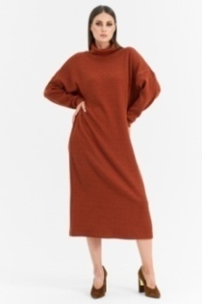 | 2В2213 | Платье | Белый | 30%шерсть, 28%вискоза, 40%ПЭ, 2%эластан |  |  |  |  |  |  | 0 | 2150 | 0 | https://disk.yandex.ru/d/eCJLjTb9CeTz7Q | https://disk.yandex.ru/d/augeREBwbxzN0Q
 |  | Платье | Терракот | 30%шерсть, 28%вискоза, 40%ПЭ, 2%эластан |  |  |  |  |  |  | 0 | 2150 | 0 | https://disk.yandex.ru/d/9BMvJHmBiHWqIw
 | 2В2214 |  |  |  | S | M | L
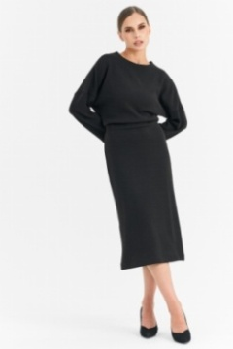 | 2В2214 | Платье | Чёрный | 30%шерсть, 28%вискоза, 40%ПЭ, 2%эластан |  |  |  |  |  |  | 0 | 2350 | 0 | https://disk.yandex.ru/d/9TGSwD79lFezXQ | https://disk.yandex.ru/d/vyNPDSf6Jk2y_g
 | 2В2409 |  |  |  | S | M | L | XL
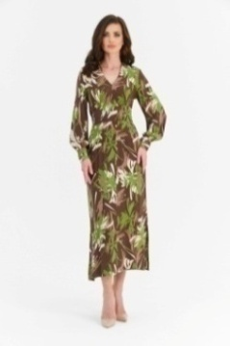 | 2В2409 | Платье | Бежевый | 80% Вискоза, 20% полиэстер |  |  |  |  |  |  | 0 | 4900 | 0 | https://disk.yandex.ru/d/MZOmkWRenf9e5g | https://disk.yandex.ru/d/W3Iu-HtoNotHaA
 |  | Платье | Зеленый | 80% Вискоза, 20% полиэстер |  |  |  |  |  |  | 0 | 4900 | 0 | https://disk.yandex.ru/d/qt_91RH8gY74vA
 | 2В2411 |  |  |  | XS | S | M | L | XL
 | 2В2411 | Платье | Черный/ Белый | 100% Полиэстер |  |  |  |  |  |  | 0 | 3900 | 0 | https://disk.yandex.ru/d/oBVcYze_r6B6-g | https://disk.yandex.ru/d/FvQ6LhohjdHbxQ
 |  | Платье | Черный/ Коричневый | 100% Полиэстер |  |  |  |  |  |  | 0 | 3900 | 0 | https://disk.yandex.ru/d/hekwqA5ibkNrPQ
 | 2В2412 |  |  |  | XS | S | M | L | XL
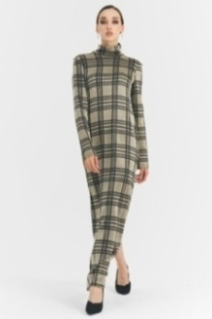 | 2В2412 | Платье | Золото | 100% Полиэстер |  |  |  |  |  |  | 0 | 4900 | 0 | https://disk.yandex.ru/d/l_cexOhUtVvXwQ | https://disk.yandex.ru/d/7A3jqSe4hTqrJw
 |  | Платье | Серебро | 100% Полиэстер |  |  |  |  |  |  | 0 | 4900 | 0 | https://disk.yandex.ru/d/ygixh5fO5x1rxg
 | 2В2413 |  |  |  | XS | S | M | L | XL
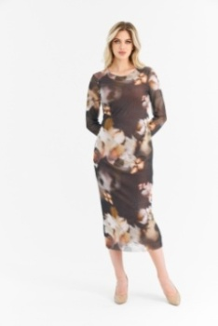 | 2В2413 | Платье | Агат | 90% Полиэстер 10% эластан |  |  |  |  |  |  | 0 | 2650 | 0 | https://disk.yandex.ru/d/JB3H2_0u2Wn2oQ | https://disk.yandex.ru/d/Uei3PZF64Fzpjg
 |  | Платье | Изумруд | 90% Полиэстер 10% эластан |  |  |  |  |  |  | 0 | 2650 | 0 | https://disk.yandex.ru/d/t5oWtDovH8lMow
 | 2В2415 |  |  |  | XS | S | M | L | XL
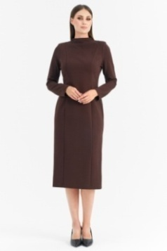 | 2В2415 | Платье | Красный | 65%Вискоза, 30%Нейлон, 5%Спандекс |  |  |  |  |  |  | 0 | 3900 | 0 | https://disk.yandex.ru/d/gcPc00LfOJbNdg | https://disk.yandex.ru/d/xRhUptHfxnpRNA
 |  | Платье | Коричневый | 65%Вискоза, 30%Нейлон, 5%Спандекс |  |  |  |  |  |  | 0 | 3900 | 0 | https://disk.yandex.ru/d/kJcD-fjn_e8F-w
 |  |  |  |  |  |  |  |  |  |  |  |  | 0
ЮБКИ
Фото | Артикул | Наименование | Цвет | Состав | Размерный ряд |  |  |  |  |  | Всего заказано единиц | Цена | Сумма | Ссылки на все цвета | Ссылка нна артикул
 | 3В2403 |  |  |  | XS | S | M | L | XL
 | 3В2403 | Юбка | Красный | 67% полиэстер, 30% вискоза, 3% эластан |  |  |  |  |  |  | 0 | 2300 | 0 |  | https://disk.yandex.ru/d/ANmGLMznNQRzyQ
 |  | Юбка | Молоко | 67% полиэстер, 30% вискоза, 3% эластан |  |  |  |  |  |  | 0 | 2300 | 0 | https://disk.yandex.ru/d/FRcSoMdbiB6hDQ
 |  | Юбка | Черый | 67% полиэстер, 30% вискоза, 3% эластан |  |  |  |  |  |  | 0 | 2300 | 0 | https://disk.yandex.ru/d/iR3sFHb7iF6haA
 |  |  |  |  |  |  |  |  |  |  |  |  | 0
БРЮКИ
Фото | Артикул | Наименование | Цвет | Состав | Размерный ряд |  |  |  |  |  | Всего заказано единиц | Цена | Сумма | Ссылки на все цвета | Ссылка нна артикул
 | 4В2211 |  |  |  | XS | S | M | L | XL
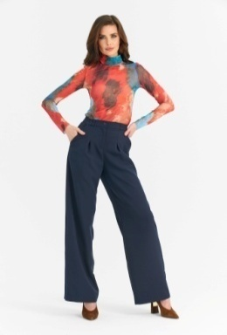 | 4В2211 | Брюки | Бежевый | 60% Полиэстер, 37% Вискоза, 3% Эластан |  |  |  |  |  |  | 0 | 2750 | 0 | https://disk.yandex.ru/d/c4lHlmMcq1H0Ng | https://disk.yandex.ru/d/k9WwCJRESVlePg
 |  | Брюки | Зеленый | 60% Полиэстер, 37% Вискоза, 3% Эластан |  |  |  |  |  |  | 0 | 2750 | 0 | https://disk.yandex.ru/d/ginM8hZkDsYPfw
 |  | Брюки | Какао | 60% Полиэстер, 37% Вискоза, 3% Эластан |  |  |  |  |  |  | 0 | 2750 | 0 | https://disk.yandex.ru/d/wfQqV8XkvUry_A
 |  | Брюки | Серый | 60% Полиэстер, 37% Вискоза, 3% Эластан |  |  |  |  |  |  | 0 | 2750 | 0 | https://disk.yandex.ru/d/LZfbRZr7av8Ggg
 |  | Брюки | Т.синий | 60% Полиэстер, 37% Вискоза, 3% Эластан |  |  |  |  |  |  | 0 | 2750 | 0 | https://disk.yandex.ru/d/XrorGbRRaZrWqA
 |  | Брюки | Черный | 60% Полиэстер, 37% Вискоза, 3% Эластан |  |  |  |  |  |  | 0 | 2750 | 0 | https://disk.yandex.ru/d/3BFKhruG5sN4YA
 | 4В2212 |  |  |  | S | M | L | XL | 2XL
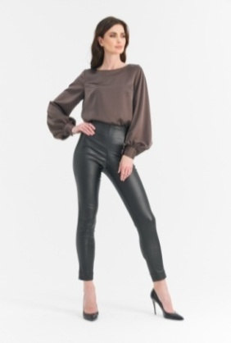 | 4В2212 | Брюки | Бургунди | 57% Полиэстер, 40%Хлопок, 3% Эластан |  |  |  |  |  |  | 0 | 2700 | 0 | https://disk.yandex.ru/d/-9kVyTNbmVRxvQ | https://disk.yandex.ru/d/T0066iTt9DdDuw
 |  | Брюки | Мокрый камень | 57% Полиэстер, 40%Хлопок, 3% Эластан |  |  |  |  |  |  | 0 | 2700 | 0 | https://disk.yandex.ru/d/XCRkP1pRPlHodA
 |  | Брюки | Оливково-зеленый | 57% Полиэстер, 40%Хлопок, 3% Эластан |  |  |  |  |  |  | 0 | 2700 | 0 | https://disk.yandex.ru/d/zo0dqgfMQLXlPw
 |  | Брюки | Синий металлик | 57% Полиэстер, 40%Хлопок, 3% Эластан |  |  |  |  |  |  | 0 | 2700 | 0 | https://disk.yandex.ru/d/0-FuLzvV5gwhWQ
 |  | Брюки | Черный | 57% Полиэстер, 40%Хлопок, 3% Эластан |  |  |  |  |  |  | 0 | 2700 | 0 | https://disk.yandex.ru/d/e7R5bCrSbyIKCQ
 | 4В2213 |  |  |  | XS | S | M | L | XL
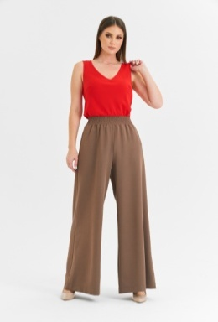 | 4В2213 | Брюки | Корица | 60% Полиэстер 37% Вискоза, 3% Эластан |  |  |  |  |  |  | 0 | 1950 | 0 | https://disk.yandex.ru/d/nL1iEmD4SuyUkg | https://disk.yandex.ru/d/Iwz5ktzKb2guOQ
 |  | Брюки | Какао | 60% Полиэстер 37% Вискоза, 3% Эластан |  |  |  |  |  |  | 0 | 1950 | 0 | https://disk.yandex.ru/d/R-MLxkvZkEUcwA
 |  | Брюки | Королевский синий | 60% Полиэстер 37% Вискоза, 3% Эластан |  |  |  |  |  |  | 0 | 1950 | 0 | https://disk.yandex.ru/d/wsTXUU6PQ_Vsug
 |  | Брюки | Серый | 60% Полиэстер 37% Вискоза, 3% Эластан |  |  |  |  |  |  | 0 | 1950 | 0 | https://disk.yandex.ru/d/lb95_r65qrODIA
 |  | Брюки | Черный | 60% Полиэстер 37% Вискоза, 3% Эластан |  |  |  |  |  |  | 0 | 1950 | 0 | https://disk.yandex.ru/d/DPgiMO2dOrDv3w
 | 4В2308 |  |  |  | XS | S | M | L | XL | 2XL
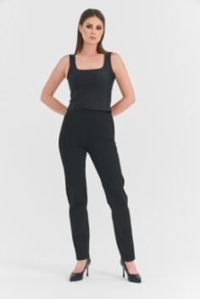 | 4В2308 | Брюки | Мелкий гленчек | 35%Вискоза, 60%Полиэстер, 5%Спандекс |  |  |  |  |  |  | 0 | 2700 | 0 | https://disk.yandex.ru/d/RQYwIx2dPOqZ5A | https://disk.yandex.ru/d/EhX3CJrt-SeL-Q
 |  | Брюки | Черный | 35%Вискоза, 60%Полиэстер, 5%Спандекс |  |  |  |  |  |  | 0 | 2700 | 0 | https://disk.yandex.ru/d/U0eqxUVFQtnq0g
 | 4В2310 |  |  |  | XS | S | M | L | XL
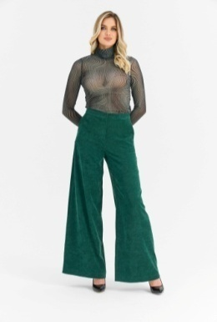 | 4В2310 | Брюки | Бордо | 30% хлопок, 20%вискоза, 50%полиэстер |  |  |  |  |  |  | 0 | 2750 | 0 | https://disk.yandex.ru/d/NVxqF3ecDa4M-g | https://disk.yandex.ru/d/ZF0V7_yK32t7lQ
 |  | Брюки | Горчица | 30% хлопок, 20%вискоза, 50%полиэстер |  |  |  |  |  |  | 0 | 2750 | 0 | https://disk.yandex.ru/d/otM_XMPLqDdcYg
 |  | Брюки | Изумруд | 30% хлопок, 20%вискоза, 50%полиэстер |  |  |  |  |  |  | 0 | 2750 | 0 | https://disk.yandex.ru/d/Kg5XE5KEdPl0fg
 |  | Брюки | Серый | 30% хлопок, 20%вискоза, 50%полиэстер |  |  |  |  |  |  | 0 | 2750 | 0 | https://disk.yandex.ru/d/QECB4puQHmoJpw
 |  | Брюки | Терракот | 30% хлопок, 20%вискоза, 50%полиэстер |  |  |  |  |  |  | 0 | 2750 | 0 | https://disk.yandex.ru/d/i57ypIO2GXJFmg
 |  | Брюки | Фуксия | 30% хлопок, 20%вискоза, 50%полиэстер |  |  |  |  |  |  | 0 | 2750 | 0 | https://disk.yandex.ru/d/qRfb3zldBr5hWQ
 |  | Брюки | Черный | 30% хлопок, 20%вискоза, 50%полиэстер |  |  |  |  |  |  | 0 | 2750 | 0 | https://disk.yandex.ru/d/kZB59YewoJxl6Q
 |  |  |  |  |  |  |  |  |  |  |  |  | 0
ЖАКЕТЫ
Фото | Артикул | Наименование | Цвет | Состав | Размерный ряд |  |  |  |  |  | Всего заказано единиц | Цена | Сумма | Ссылки на все цвета | Ссылка нна артикул
 | 7В2205 |  |  |  | XS | S | M
 | 7В2205 | Жакет | Бургунди зеленый | 60% Полиэстер, 37% Вискоза, 3% Эластан |  |  |  |  |  |  | 0 | 2950 | 0 | https://disk.yandex.ru/d/gFjA0aQSX1C6Kw | https://disk.yandex.ru/d/yNTWbUixVM8Hbw
 |  | Жакет | Зеленый розовый | 60% Полиэстер, 37% Вискоза, 3% Эластан |  |  |  |  |  |  | 0 | 2950 | 0 | https://disk.yandex.ru/d/7iYhWnS4qnSRyw
 |  | Жакет | Какао розовый | 60% Полиэстер, 37% Вискоза, 3% Эластан |  |  |  |  |  |  | 0 | 2950 | 0 | https://disk.yandex.ru/d/MMTEsvtUQaBxEQ
 |  | Жакет | Цитрон розовый | 60% Полиэстер, 37% Вискоза, 3% Эластан |  |  |  |  |  |  | 0 | 2950 | 0 | https://disk.yandex.ru/d/0ovAKFvAkVqEbw
 | 7В2302 |  |  |  | XS | S | M | L | XL
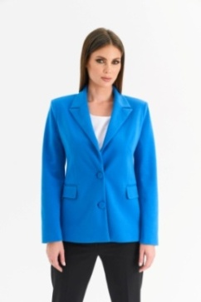 | 7В2302 | Жакет | Синий | 40% Вискоза 60% полиэстер |  |  |  |  |  |  | 0 | 4900 | 0 | https://disk.yandex.ru/d/BIcHXzPSacovYg | https://disk.yandex.ru/d/DlUak708449qlg
 |  | Жакет | Цитрон | 40% Вискоза 60% полиэстер |  |  |  |  |  |  | 0 | 4900 | 0 | https://disk.yandex.ru/d/89QrcQnlKz8ZSw
 |  | Жакет | Черный | 40% Вискоза 60% полиэстер |  |  |  |  |  |  | 0 | 4900 | 0 | https://disk.yandex.ru/d/H4_IDg0H33sBcw
 |  | Жакет | Шоколад | 40% Вискоза 60% полиэстер |  |  |  |  |  |  | 0 | 4900 | 0 | https://disk.yandex.ru/d/ClQ7-3F83x8G9w
 | 7В2402 |  |  |  | XS | S | M | L | XL | 2XL
 | 7В2402 | Жакет | Белый | 42 % Вискоза, 54 % Полиэстер, 4 % Спандекс |  |  |  |  |  |  | 0 | 5150 | 0 | https://disk.yandex.ru/d/nv4UIh9NkvGAJg | https://disk.yandex.ru/d/0elvOxFMOqXeFQ
 |  | Жакет | Красный | 43 % Вискоза, 54 % Полиэстер, 4 % Спандекс |  |  |  |  |  |  | 0 | 5150 | 0 | https://disk.yandex.ru/d/d8NuWes36IuiQA
 |  | Жакет | Серый | 44 % Вискоза, 54 % Полиэстер, 4 % Спандекс |  |  |  |  |  |  | 0 | 5150 | 0 | https://disk.yandex.ru/d/nM6hnlEU3j73Yw
 |  | Жакет | Шоколад | 42 % Вискоза, 54 % Полиэстер, 4 % Спандекс |  |  |  |  |  |  | 0 | 5150 | 0 | https://disk.yandex.ru/d/ybmT26zyNX8LeA
 | 7В2406 |  |  |  | XS | S | M | L | XL
 | 7В2406 | Жакет | Песок | 65%Вискоза, 35%Полиэстер |  |  |  |  |  |  | 0 | 3750 | 0 | https://disk.yandex.ru/d/BbLCIFsDc631-g | https://disk.yandex.ru/d/D8xSPvy77jmDMA
 |  | Жакет | Черный | 65%Вискоза, 35%Полиэстер |  |  |  |  |  |  | 0 | 3750 | 0 | https://disk.yandex.ru/d/wlGiClVmjK5c7A
 |  |  |  |  |  |  |  |  |  |  |  |  | 0
КОСТЮМЫ
Фото | Артикул | Наименование | Цвет | Состав | Размерный ряд |  |  |  |  |  | Всего заказано единиц | Цена | Сумма | Ссылки на все цвета | Ссылка нна артикул
 | 8В2306 |  |  |  | XS | S | M | L | XL
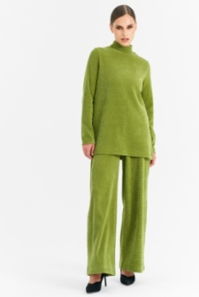 | 8В2306 | Костюм | Олива | 55% Вискоза, 40% Полиэстер, 5% Эластан |  |  |  |  |  |  | 0 | 3790 | 0 | https://disk.yandex.ru/d/w3YcB1uqUmZbyw | https://disk.yandex.ru/d/Ek6R_lrc4DaJgQ
 |  | Костюм | Черный | 55% Вискоза, 40% Полиэстер, 5% Эластан |  |  |  |  |  |  | 0 | 3790 | 0 | https://disk.yandex.ru/d/SH0vP41oiGZAHw
 | 8В2309 |  |  |  | XS | S | M | L | XL
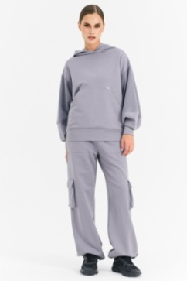 | 8В2309 | Костюм | Какао | 95%Хлопок, 5%Полиэстер |  |  |  |  |  |  | 0 | 5500 | 0 | https://disk.yandex.ru/d/E_SZETD-OJZbog | https://disk.yandex.ru/d/WnQVQBG1-vV-zg
 |  | Костюм | Ртуть | 95%Хлопок, 5%Полиэстер |  |  |  |  |  |  | 0 | 5500 | 0 | https://disk.yandex.ru/d/1WJ7xQU2oxNYWw
 |  | Костюм | Черный | 95%Хлопок, 5%Полиэстер |  |  |  |  |  |  | 0 | 5500 | 0 | https://disk.yandex.ru/d/lJZA9jX0KI4rWQ
 | 8В2405 |  |  |  | S | M | L | XL | 2XL
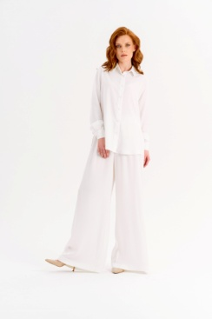 | 8В2405 | Костюм | Зеленый | 67%Полиэстер, 30%Вискоза, 3%Эластан |  |  |  |  |  |  | 0 | 4500 | 0 | https://disk.yandex.ru/d/oYy9taQLioOzdQ | https://disk.yandex.ru/d/Mj10Y-rfBDXKlA
 |  | Костюм | Красный | 67%Полиэстер, 30%Вискоза, 3%Эластан |  |  |  |  |  |  | 0 | 4500 | 0 | https://disk.yandex.ru/d/uZM2thwlM_oCEQ
 |  | Костюм | Каштан | 67%Полиэстер, 30%Вискоза, 3%Эластан |  |  |  |  |  |  | 0 | 4500 | 0 | https://disk.yandex.ru/d/-KXN6wb1Uj03CA
 |  | Костюм | Молоко | 67%Полиэстер, 30%Вискоза, 3%Эластан |  |  |  |  |  |  | 0 | 4500 | 0 | https://disk.yandex.ru/d/w_OTH84e0r1A1A
 |  | Костюм | Малиновый сорбет | 67%Полиэстер, 30%Вискоза, 3%Эластан |  |  |  |  |  |  | 0 | 4500 | 0 | https://disk.yandex.ru/d/68Y8apV6a5dhDQ
 |  | Костюм | Т.зеленый | 67%Полиэстер, 30%Вискоза, 3%Эластан |  |  |  |  |  |  | 0 | 4500 | 0 | https://disk.yandex.ru/d/taPnnPXaQN-pwA
 |  | Костюм | Черный | 67%Полиэстер, 30%Вискоза, 3%Эластан |  |  |  |  |  |  | 0 | 4500 | 0 | https://disk.yandex.ru/d/S5leWUI3-WxUuQ
 | 8В2413 |  |  |  | XS | S | M | L | XL
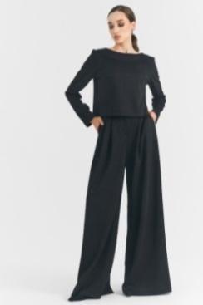 | 8В2413 | Костюм | Графит | 30%Вискоза, 65%Полиэстер, 5%Эластан |  |  |  |  |  |  | 0 | 5500 | 0 | https://disk.yandex.ru/d/0LGwDIC4x2hENw | https://disk.yandex.ru/d/XOafClS5zs9X_w
 |  | Костюм | Черный | 30%Вискоза, 65%Полиэстер, 5%Эластан |  |  |  |  |  |  | 0 | 5500 | 0 | https://disk.yandex.ru/d/KZqIpD8RSvyNag
 | 8В2414 |  |  |  | S | M | L | XL | 2XL
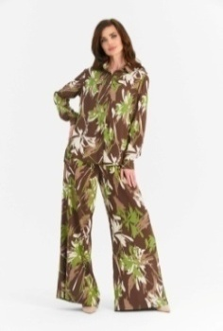 | 8В2414 | Костюм | Бежевый | 80% Вискоза 20% полиэстер |  |  |  |  |  |  | 0 | 5900 | 0 | https://disk.yandex.ru/d/x2CGJcRiZCslxg | https://disk.yandex.ru/d/ZZfqKk_3bJm0ng
 |  | Костюм | Зеленый | 80% Вискоза 20% полиэстер |  |  |  |  |  |  | 0 | 5900 | 0 | https://disk.yandex.ru/d/aWkv3cHvlwoc_A
 |  | Костюм | Черный | 80% Вискоза 20% полиэстер |  |  |  |  |  |  | 0 | 5900 | 0 | https://disk.yandex.ru/d/cT1WfuijHzDMpw
 | 8B2418 |  |  |  | S | M | L | XL | 2XL
 | 8B2418 | Костюм | Бежевый | 60%Шерсть, 40%Полиэстер |  |  |  |  |  |  | 0 | 7900 | 0 | https://disk.yandex.ru/d/7tFsCE6UH0kwPA | https://disk.yandex.ru/d/vX0IZ4GxuVT7UA
 |  | Костюм | Синий | 60%Шерсть, 40%Полиэстер |  |  |  |  |  |  | 0 | 7900 | 0 | https://disk.yandex.ru/d/rooPHA1_rj23HA
 | 8B2419 |  |  |  | S | M | L | XL | 2XL
 | 8B2419 | Костюм | Зеленый | 67%Полиэстер, 30%Вискоза, 3%Эластан |  |  |  |  |  |  | 0 | 6900 | 0 | https://disk.yandex.ru/d/BefVrgM5TxjHvw | https://disk.yandex.ru/d/8PVJQuaabsMj9Q
 |  | Костюм | Красный | 67%Полиэстер, 30%Вискоза, 3%Эластан |  |  |  |  |  |  | 0 | 6900 | 0 | https://disk.yandex.ru/d/lWV8phV6wpmBYw
Куртки
Фото | Артикул | Наименование | Цвет | Состав | Размерный ряд |  |  |  |  |  | Всего заказано единиц | Цена | Сумма | Ссылки на все цвета | Ссылка нна артикул
 | 7B2305 |  |  |  | XS | S | M | L | XL
 | 7B2305 | Куртка | Кофе | 100% Полиэстер |  |  |  |  |  |  | 0 | 4900 | 0 | https://disk.yandex.ru/d/yyvcImhgmSe6cg | https://disk.yandex.ru/d/dvrkc_XF-_4Mwg
 |  | Куртка | Черный | 100% Полиэстер |  |  |  |  |  |  | 0 | 4900 | 0 | https://disk.yandex.ru/d/LAu8xlN6yTDu2g
 |  |  |  |  |  |  |  |  |  |  |  |  | 0
ИТОГО: |  |  |  |  |  |  |  |  |  |  |  |  | 0

